功能设计
功能设计

 | 功能入口

 | 1、一般状态下点击物品弹出。

 | 功能规则

 | 1、将根据不同的物品类型进行分类。
 | 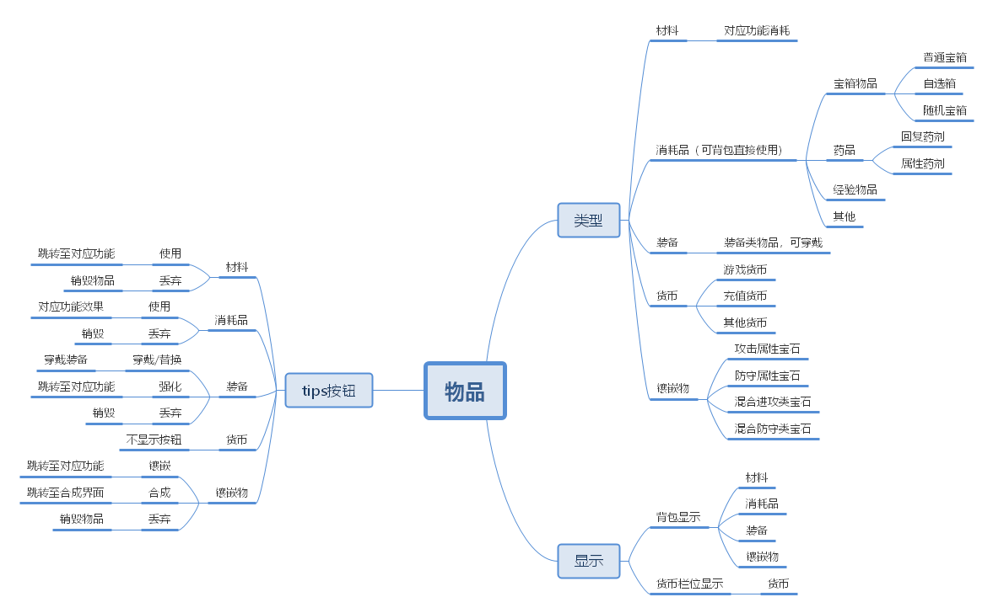

界面
界面规则

 | 装备tips

1
 | 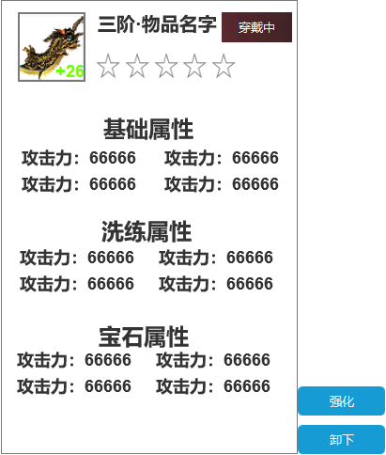
 |  |  |  |  |  | 1、物品基础信息：角色界面点击身上已穿戴的装备时弹出tips。
 |  |  |  |  |  |  | 2.1、物品框：物品品质将有该功能呈现。
 |  |  |  |  |  |  | 2.2、物品穿戴信息
2
 |  |  |  |  |  |  | 2.3、强化等级
 |  |  |  |  |  |  | 2.4、阶级星级
 |  |  |  |  |  | 2、属性：共有基础属性、洗练属性、宝石属性。
 |  |  |  |  |  |  | 3.1、若对应属性栏并未存在信息时将不显示任何内容。
 |  |  |  |  |  |  | 3.2、信息排列顺序： | 1 | 2
 |  |  |  |  |  |  |  | 3 | 4
 |  |  |  |  |  | 3、按钮：将在tips右下方显示对应按钮，类型对应按钮请参照前方脑图。

3

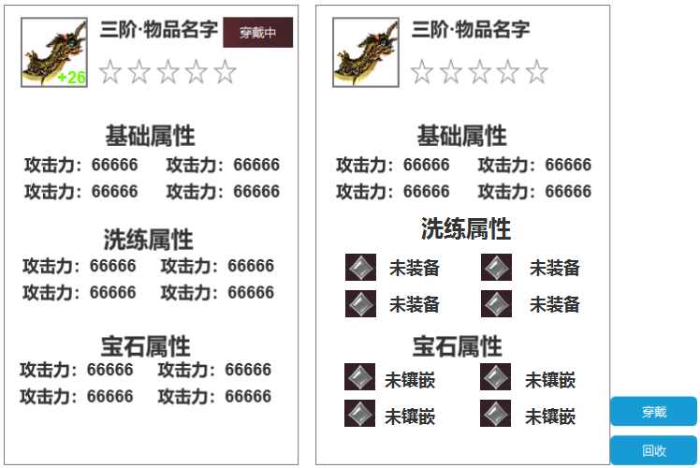
 |  |  |  |  | 1 | 点击背包内的装备弹出的tips界面。

 |  |  |  |  |  | 1、宝相类行：将在此处显示宝箱类型。
 | 宝箱tips
 |  |  |  |  |  | 2、获取途径：除装备类型物品，其他类型物品都将在此处显示获取途径，按钮由中间展开。
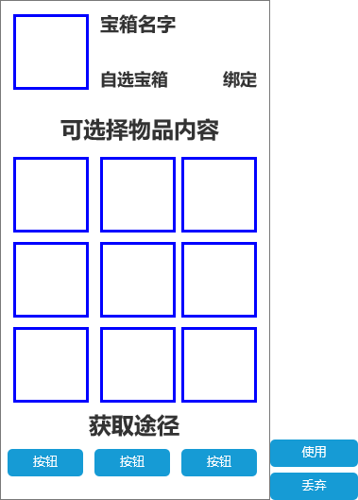 |  |  | 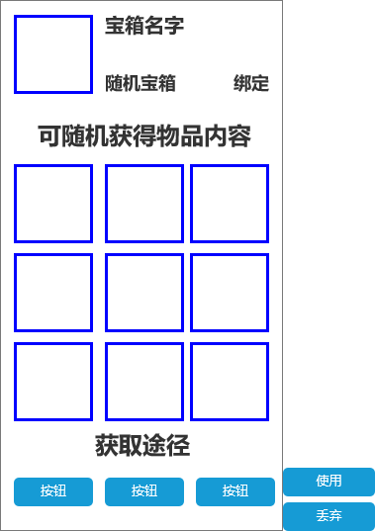 | 
1
 |  |  |  |  |  | 3、奖励展示描述：显示可获得物品，文本内容将根据不同宝箱类型作出区分。

3
 |  |  |  |  |  | 4、奖励展示：展示宝箱内配置的所有奖励。
4

2

 |  |  |  |  |  | 1、消耗品类型：显示对应消耗品类型。
 | 药剂tips
 |  |  |  |  |  | 2、物品描述：将在该处显示对应物品描述。
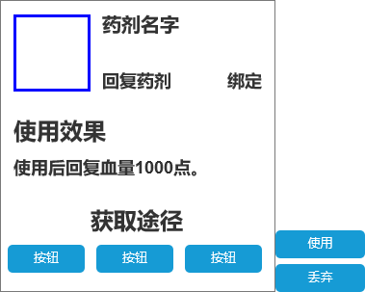 |  |  | 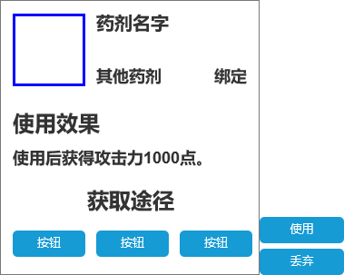 | 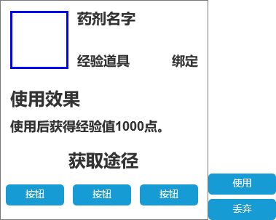

1

2

 | 货币tips

 | 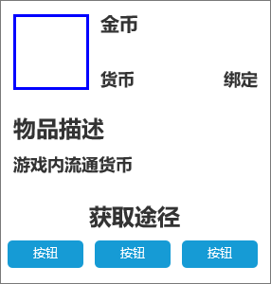 | 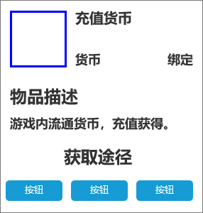

 | 货币tips

 | 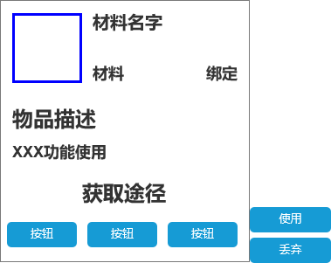

 | 货币tips

 | 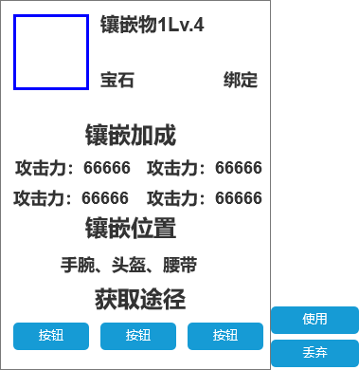

 | 说明tips
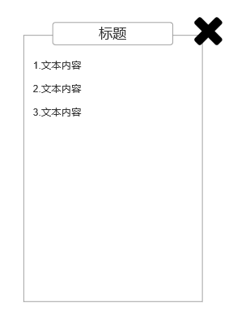

 | 独立弹窗tips
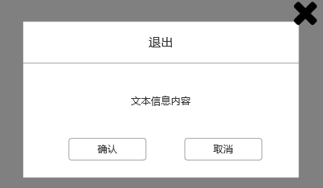

 | 副本左侧信息界面tips
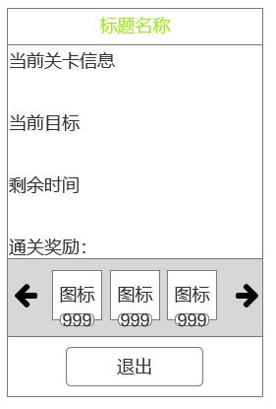

 | 副本胜利/失败tips
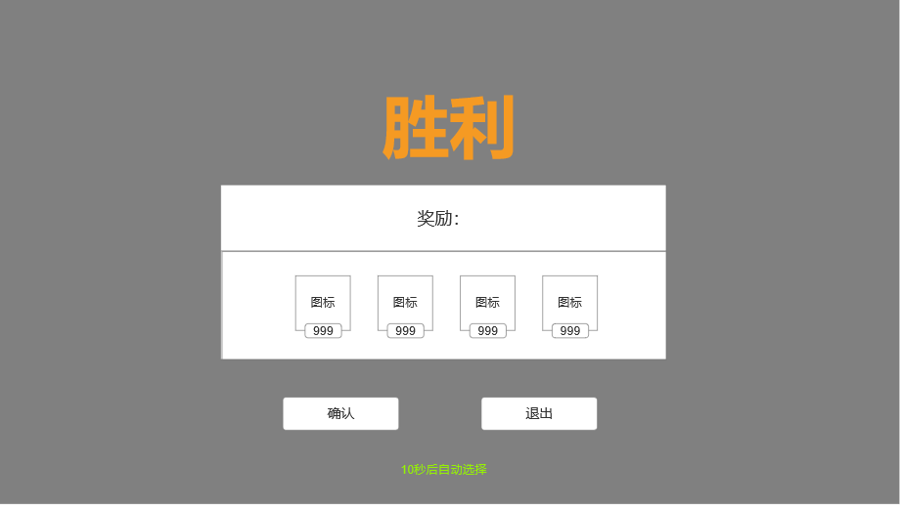

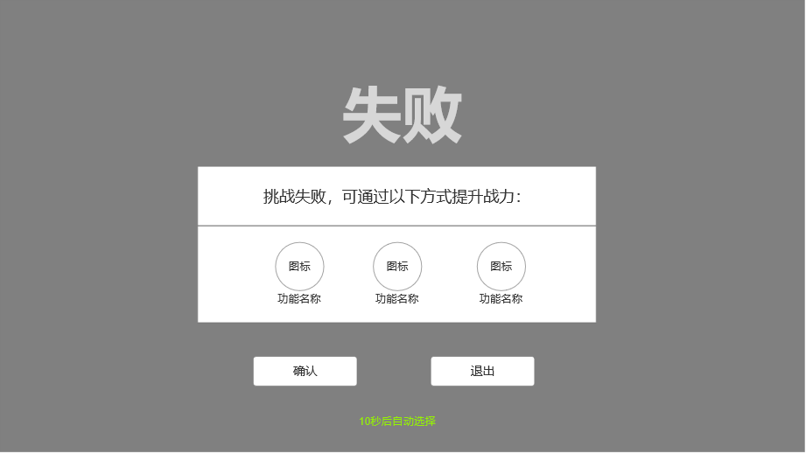

 | 快捷使用小窗口tips
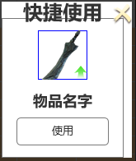

 | 死亡复活tips

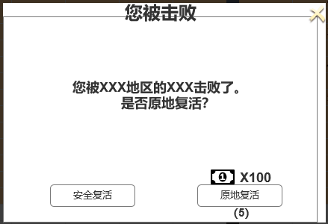

 | 快捷获取tips

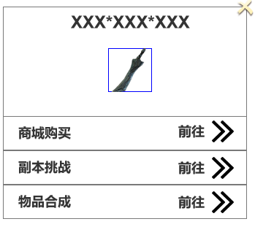

 | 三种颜色通用按钮tips

